상품제안서
아놀드파마 3단수동폰지컬러5색,도트뱀부스포츠타올세트 | 상품코드: F28276

 |  |  |  |  |  |  | 02-412-0044 | www.easy1.co.kr
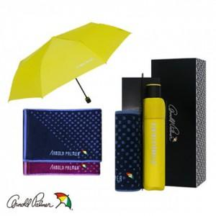

【상세/제작정보】 | 기본수량 미만 인쇄시 비용 추가. 스티커 제작및 부착 비용 별도 문의. 자수인쇄 별도문의. 손잡이 인쇄 무료.

【인쇄/포장옵션】 | 실크, 스티커, 원단인쇄 / 포장지포장

【공급단가】 | 수량 | 100~ | 300~ | 500~ | 1,000~ | 3,000~
*VAT별도 | 단가 | 12,120원 | 11,910원 | 11,610원 | 11,410원 | 11,110원

【상품 URL】 | https://dev.easy1.co.kr:443/src/goods_detail.php?gdno=28276

